Hoja1
Pendientes Autoclave Vertical 23L
Descripción Elemento | Cantidad | Sitio de Compra | Dirección
Manometro Caratula 2"1/2, conexión trasera 1/4" sin glicerina, 0-60PSI | 1
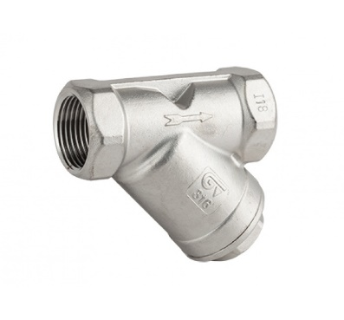 Filtros de 1/2" en Inox para vapor | 1
Trampa termostatica de presión balanceada de 1/2" spirax sarco | 1
MiniValvula de Bola Inox de 3/8" | 1
Valvula de seguridad tipo llavero para vapor de 1/4" NPT, SET:40PSI | 1
Teflon Liquido LOCTITE 567 | 1
Tuberia de Cobre Flexible, Diametro: 1/4" | 1 Rollo (30m)

